Sheet1
广西物流职业技术学院体育用品器材采购清单
序号 | 产品名称 | 产品参数（参照） | 器材图片（参照） | 数量 | 单位
1 | 单人单杠 | 主要承载立柱尺寸（mm）：φ114×3.0，并与其他管材同时满足GB19272—2011标准中相关静载荷、稳定性要求；不存在卡夹，衣服、头发钩挂或缠绕结构。涂层、橡胶、塑料件有害物质限量符合GB19272-2011中5.2.6的要求；器材安全警示采用图示方式提示使用者可能存产品符合GB19272-2011【室外健身器材安全 通用要求】标准，具有国家体育用品质量监督检验中心的检验报告。具有NSCC国体认证证书。 |  | 2 | 套
2 | 双杠 | 主要承载立柱尺寸：φ114mm×3.0mm，并与其他管材同时满足GB19272—2011标准中相关静载荷、稳定性要求；主要承载横梁尺寸（mm）：φ42×3.0；不存在卡夹，衣服、头发钩挂或缠绕结构。器材在正常使用过程中不应存在染色、掉沫及感官所能察觉到的较浓异味等现象。器材安全警示采用图示方式提示使用者可能存在风险。产品符合GB19272-2011【室外健身器材安全 通用要求】标准，具有国家体育用品质量监督检验中心的检验报告。具有NSCC国体认证证书。 | 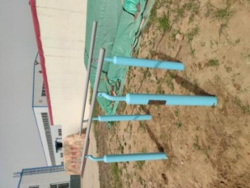 | 1 | 套
3 | 肋木架 | 主要承载立柱规格(mm):Φ114×3 主承载横梁规格(mm)：Φ32x3 横管间距为300mm； 不存在剪切点、挤压点、引入点，不存在刚性碰撞；不存在卡夹，衣服、头发钩挂或缠绕危险； 产品符合GB19272-2011【室外健身器材安全 通用要求】标准，具有国家体育用品质量监督检验中心的检验报告。具有NSCC国体认证证书。 | 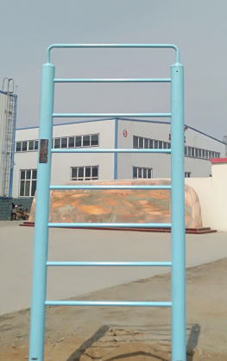 | 2 | 套
4 | 双位扭腰器 | 主要承载立柱尺寸（mm）：φ114×3.0， 主承载横梁钢管（mm）φ32×3； 扭腰盘不应使用塑料材质；扭腰盘应具有阻尼装置。扭腰盘半径为150mm，阻尼值力矩范围为0.75N•M＜Dt＜3.75 N•M 脚踏部位应有防滑措施，站立使用的单脚防滑面应不小于（3×104）mm²，摩擦系数应不小于0.5； 不存在衣服、头发钩挂或缠绕危险；不存在和使用功能无关的凸出物。 产品符合GB19272-2011【室外健身器材安全 通用要求】标准，具有国家体育用品质量监督检验中心的检验报告。具有NSCC国体认证证书。 |  | 3 | 套
5 | 天梯 | 主要承载立柱尺寸: Φ114×3.0mm； 主要承载横梁尺寸：Φ60×3.0mm； 横杆距地最大距离1980mm； 把手管尺寸：Φ32×3.0mm； 安装方式：采用直埋式 埋地深度：600mm； 产品符合GB19272-2011【室外健身器材安全 通用要求】标准，具有国家体育用品质量监督检验中心的检验报告。具有NSCC国体认证证书。 | 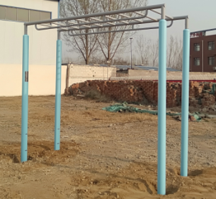 | 2 | 套
6 | 二人蹬力器 | 主要承载立柱尺寸:φ114×3.0mm； 主要承载横梁尺寸：φ60×3.0mm； 摆杆有内限位装置。 座板与靠背采用一次冲压成形， 摆杆与立柱之间的距离不小于230mm；摆杆最下端与场地表面之间的最小距离应大于400mm； 不允许存在剪切点、挤压点、引入点，不允许存在刚性碰撞；脚踏部位有防滑措施；摩擦系数大于0.5； 脚踏部位有防滑措施；摩擦系数大于0.5； 产品符合GB19272-2011【室外健身器材安全 通用要求】标准，具有国家体育用品质量监督检验中心的检验报告。具有NSCC国体认证证书。 | 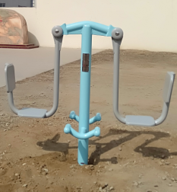 | 2 | 套
7 | 单联腹肌板 | 立柱规格Φ114×3mm的钢管； 主要承载横梁Φ60×3.0mm钢管。 弧形板面为一次冲压成型 不存在和使用功能无关的凸出物；器材各支撑人体的表面所有棱边和尖角半径3.0mm，使用者或第三者易接触的零部件的其他所有棱边进行圆滑过渡 产品符合GB19272-2011【室外健身器材安全 通用要求】标准，具有国家体育用品质量监督检验中心的检验报告。具有NSCC国体认证证书。 |  | 3 | 套
8 | 上肢牵引器 | 主承载立柱规格（mm）：Φ114×3 主承载横梁钢管（mm）：φ89×3； 采用内置限位装置，把手重量不大于600g，柔性连接装置小于把手重量承受载荷拉力不小于16000N； 摆杆运动至极限位置时，摆杆最低点与地面的距离大于1850mm； 紧固件材质为不锈钢，具有防盗、防锈、防松功能，需专用工具方可拆卸； 产品符合GB19272-2011【室外健身器材安全 通用要求】标准，具有国家体育用品质量监督检验中心的检验报告。具有NSCC国体认证证书。 |  | 5 | 套
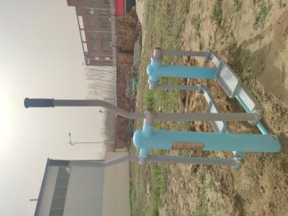
9 | 健身车 | 主承载立柱规格（mm）：Φ114×3 主承载横梁钢管（mm）：φ60×3； 不存在卡夹，衣服、头发钩挂或缠绕结构。 惯性飞轮有阻尼装置，防止超速旋转对使用者造成的伤害。脚或退的卡夹活动部件底面与底面的间距不小于80mm；转轴直径不小于30mm 产品符合GB19272-2011【室外健身器材安全 通用要求】标准，具有国家体育用品质量监督检验中心的检验报告。具有NSCC国体认证证书。 |  | 3 | 套
10 | 平步机 | 主承载立柱规格：Φ114x3mm 主承载横梁规格：□40x60x2.5 不存在衣服、头发钩挂或缠绕危险；不存在和使用功能无关的凸出物。 器材在正常使用过程中不应存在染色、掉沫及感官所能察觉到的较浓异味等现象。 器材有安全警示标志采用图文形式提示使用者可能存在风险。 符合GB19272-2011【室外健身器材安全 通用要求】标准，具有国家体育用品质量监督检验中心的检验报告。具有NSCC国体认证证书。 |  | 4 | 套
11 | 单联太空漫步机 | 主承载立柱规格Φ114mm×3mm; 主承载横梁规格Φ60mm×3mm; 摆杆选用不小于Φ60×3mm的钢管 摆杆有限位装置，单侧摆动幅度不大于65°， 立柱与摆杆之间距离应不小于60mm； 相邻两踏板之间距离不小于100mm； 脚踏板前后设有防撞缓冲垫，且用不锈钢防盗螺丝紧固； 不存在衣服头发钩挂或缠绕危险；不存在和使用功能无关的凸出物； 产品符合GB19272-2011【室外健身器材安全 通用要求】标准，具有国家体育用品质量监督检验中心的检验报告。具有NSCC国体认证证书。 |  | 3 | 套
12 | 双联太空漫步机 | 主承载立柱规格Φ114mm×3mm; 主承载横梁规格Φ60mm×3mm; 摆杆选用不小于Φ60×3mm的钢管 摆杆有限位装置，单侧摆动幅度不大于65°， 立柱与摆杆之间距离应不小于60mm； 相邻两踏板之间距离不小于100mm； 脚踏板前后设有防撞缓冲垫，且用不锈钢防盗螺丝紧固； 不存在衣服头发钩挂或缠绕危险；不存在和使用功能无关的凸出物； 产品符合GB19272-2011【室外健身器材安全 通用要求】标准，具有国家体育用品质量监督检验中心的检验报告。具有NSCC国体认证证书。 |  | 2 | 套
13 | 快乐大转轮 | 主承载立柱规格（mm）：Φ114×3 主承载横梁钢管（mm）：φ60×3； 不存在衣服、头发钩挂或缠绕危险；不存在和使用功能无关的凸出物。 所有弯管采用液压弯管机工艺，表面无折皱，上主轴Φ≥30mm，材料采用45#弹簧钢；每个转轮配有2个ABS料按摩手柄。器材整体不允许存在卡夹，衣服.头发钩挂或缠绕结构。 产品符合GB19272-2011【室外健身器材安全 通用要求】标准，具有国家体育用品质量监督检验中心的检验报告。具有NSCC国体认证证书。 |  | 5 | 套
14 | 伸展训练器 | 主要承载立柱规格Φ114mm×3mm, 主承载横梁钢管（mm）：φ60×3； 器材内有限位装置；不存在衣服、头发钩挂或缠绕危险；不存在和使用功能无关的凸出物； 器材在正常使用过程中不应存在染色、掉沫及感官所能察觉到的较浓异味等现象。 器材内置限位且有安全警示标志采用图文形式提示使用者可能存在风险。 符合GB19272-2011【室外健身器材安全 通用要求】标准，具有国家体育用品质量监督检验中心的检验报告。具有NSCC国体认证证书。 | 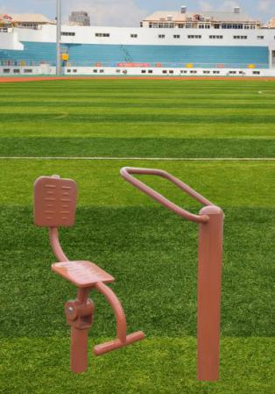 | 6 | 套
15 | 腰背按摩器 | 主承载立柱规格：Φ114x3mm 主承载横梁规格：Φ42x3 活动部件与固定部件之间的距离应不小于60mm； 扶手直径应不小于16mm且不大于45mm 轴承采用6205 两型号深沟球轴承，并有防尘、防水结构 转动部件与端面固定件之间距离为1.5mm不允许存在剪切点、挤压点、引入点，不允许存在刚性碰撞；； 产品符合GB19272-2011【室外健身器材安全 通用要求】标准，具有国家体育用品质量监督检验中心的检验报告。具有NSCC国体认证证书。 | 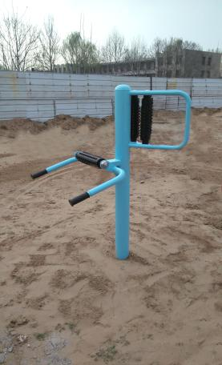 | 3 | 套
16 | 双人浪板 | 主立柱尺寸：φ114MM×3.00MM国标优质钢管， 主要承载横梁为φ60MM×3.00MM并与其他管材、配件同时满足GB19272-2011标准中相关静荷载、稳定性要求；主要承载横梁采用φ100MM×3MM国标优质钢管。摆杆设有可靠限位装置，且单侧摆动幅度小于65°，限位不存在刚性碰撞； 把手端部无穿刺危险；人体易接触区域无剪切点、卡夹、钩挂、缠绕结构；脚踏部位设有防滑措施，站立使用的单脚防滑面不小于（3×104）平方毫米，摩擦系数不小于0.5； 产品符合GB19272-2011【室外健身器材安全 通用要求】标准，具有国家体育用品质量监督检验中心的检验报告。具有NSCC国体认证证书。 | 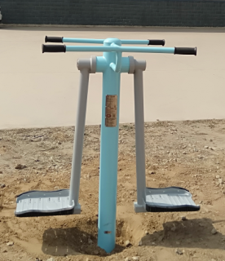 | 3 | 套
17 | 太极推揉器 | 主要承载立柱尺寸不小于φ114mm×3mm,其他管材壁厚不小于3mm； 产品应采用优质铁圆盘，两圆盘间距应≥230mm； 主承载横梁钢管（mm）：φ60×3； 产品采用∮450mm 一次冲压而成的圆盘。 转轴采用∮20mm 圆钢，转轴部位设置有防止超速转动的阻尼装置，轴承部位设置有密封圈，防尘、防水。 产品符合GB19272-2011【室外健身器材安全 通用要求】标准，具有国家体育用品质量监督检验中心的检验报告。具有NSCC国体认证证书。 |  | 4 | 套
18 | 骑马机 | 主承载立柱规格（mm）：Φ114×3 主承载横梁钢管（mm）：φ60×3； 所有管材壁厚不小于2mm，耳片、连接片壁厚不小于5mm 转轴直径不小于20mm； 脚踏杆底部离地高度不小于120mm； 扶手采用橡胶把套, 可有效防滑，座板采用优质钢板一次冲压成型，厚度4.0mm 座管摆动设有内置双限位装置，可有效防止挤压； 产品符合GB19272-2011【室外健身器材安全 通用要求】标准，具有国家体育用品质量监督检验中心的检验报告。具有NSCC国体认证证书。 |  | 3 | 套
19 | 休闲椅 | 长宽高：1.5*0.53*0.73米 |  | 20 | 套
20 | 共计 |  |  | 76 | 套

